信用交易
融资融券市场交易数据统计(2024-08-27)

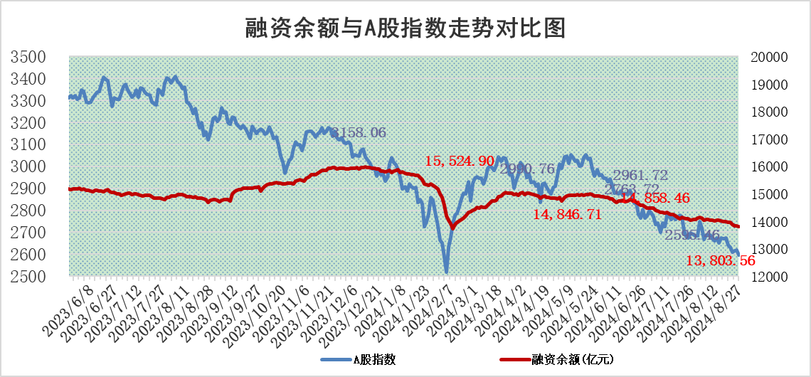
标的证券 | 融资融券余额（亿元） | 融资余额（亿元） | 融券余额（亿元） | 融资买入额（亿元） | 融资融券规模变化（亿元） | 融资余额增幅(‰) | 融券余额增幅(%)
统计数据 | 13,932.87 | 13,803.56 | 119.23 | 743.78 | -38.86 | -2.61 | -2.22

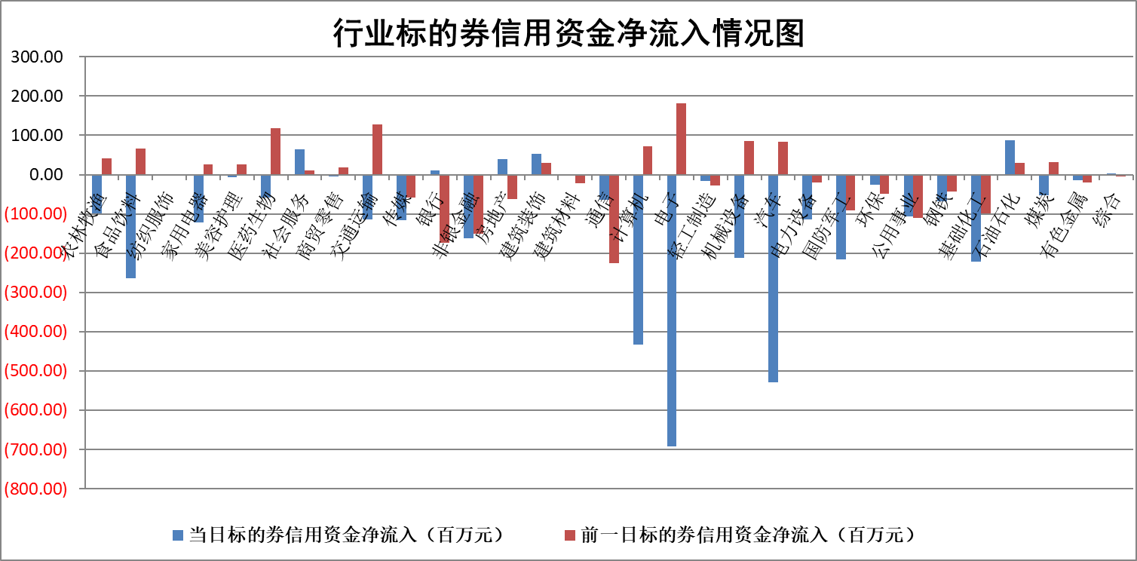

标的基金代码 | 标的基金简称 | 融资余额/市值(%) | 融资余额增幅(%) | 融资买入额/成交金额(%) | （融资余额净增额-融券余额净增额）/市值(‱) | 融券余额降幅(%) | ABS[（融资余额净增额-融券余额净增额）/市值净增额-1](%)
159902 | 华夏中小板ETF | 0.00 | 0.00 | 0.00 | 0.00 | 0.00 | 100.00
159915 | 易方达创业板ETF | 3.04 | 1.44 | 449188.70 | 4.32 | 0.99 | 104.11
159919 | 嘉实沪深300ETF | 0.65 | 0.26 | 6.68 | 0.25 | 6.04 | 99.01
159920 | 华夏恒生ETF | 35.83 | -0.03 | 4.73 | -1.25 | -0.28 | 104.48
159922 | 嘉实中证500ETF | 0.75 | -0.04 | 10.85 | 3.64 | 19.58 | 102.38
159925 | 南方沪深300ETF | 0.29 | 16.25 | 6.14 | 3.99 | 0.00 | 105.56
159928 | 消费ETF | 1.35 | -1.83 | 3.51 | -2.50 | 1.13 | 97.95
159934 | 易方达黄金ETF | 84.96 | -0.38 | 0.13 | -32.42 | 0.00 | 4.75
159939 | 全指信息技术ETF | 0.99 | -0.35 | 11.88 | -0.35 | 0.00 | 99.81
159940 | 全指金融地产ETF | 0.12 | -1.06 | 0.00 | -0.13 | 0.00 | 99.41
159995 | 半导体芯片ETF | 2.90 | -0.63 | 127.86 | -1.68 | 2.23 | 98.92
159997 | 天弘中证电子ETF | 2.37 | -2.58 | 4.19 | -6.28 | 1.85 | 96.67
159998 | 天弘中证计算机主题ETF | 0.97 | -6.76 | 0.03 | -7.06 | 0.00 | 96.05
510050 | 华夏上证50ETF | 3.34 | 0.12 | 145.05 | 0.01 | -29.10 | 99.96
510180 | 华安上证180ETF | 0.47 | -0.27 | 0.24 | -0.11 | 6.90 | 99.53
510880 | 华泰柏瑞红利ETF | 0.47 | -1.63 | 1.81 | -0.79 | -0.23 | 86.22
510900 | 易方达恒生H股ETF | 44.23 | -0.11 | 1.80 | -4.84 | 0.00 | 109.72
511010 | 5年期国债ETF | 3.55 | -16.50 | 0.00 | -70.08 | 0.00 | 973.49
511380 | 可转债及可交换债券ETF | 2.07 | -6.90 | 334.26 | -15.33 | 0.00 | 118.48
512000 | 全指证券ETF | 8.89 | 0.40 | 13.03 | 3.51 | 0.11 | 103.55
512010 | 沪深300医药卫生ETF | 6.84 | -0.56 | 66.22 | -3.87 | 0.00 | 197.68
512070 | 沪深300非银ETF | 2.55 | -0.24 | 245.56 | -0.57 | 6.63 | 102.20
512400 | 南方中证申万有色金属ETF | 1.83 | -1.68 | 0.71 | -2.91 | 1.40 | 98.24
512580 | 广发中证环保产业ETF | 1.15 | -0.67 | 0.10 | -0.77 | 0.00 | 98.92
512660 | 国泰中证军工ETF | 3.19 | 0.46 | 13.05 | 1.27 | -54.98 | 100.77
512800 | 华宝中证银行ETF | 10.96 | -0.10 | 2.08 | -3.73 | -8.90 | 113.44
512980 | 广发中证传媒ETF | 1.93 | -2.60 | 238.60 | -5.13 | 4.73 | 93.93
515030 | 华夏中证新能源汽车ETF | 3.10 | -2.42 | 7.00 | -7.61 | 1.33 | 94.58
515050 | 华夏中证5G通信主题ETF | 1.13 | 0.40 | 3.01 | 0.53 | 2.00 | 100.28
515070 | 华夏中证人工智能ETF | 3.81 | -1.51 | 16.75 | -5.85 | 0.00 | 97.53
标的股票比较指标 |  | 融资余额/流通A股市值(%) | 融资余额增幅(%) | 融资买入额/成交金额(%) | （融资余额净增额-融券余额净增额）/流通A股市值(‱) | 融券余额降幅(%) | ABS[（融资余额净增额-融券余额净增额）/流通A股市值净增额-1](%)
前十名标的个股 |  | 仁东控股 | 建科股份 | 福星股份 | 腾达科技 | 复旦张江 | 三祥新材
 |  | 雅博股份 | 深圳华强 | 兰生股份 | 建科股份 | 沪农商行 | 捷强装备
 |  | 中研股份 | 腾达科技 | 包钢股份 | 金三江 | 圣元环保 | 矩阵股份
 |  | 容百科技 | 翔腾新材 | 未名医药 | 翔腾新材 | 首创证券 | 舍得酒业
 |  | 纽泰格 | 华统股份 | 华光新材 | 福星股份 | 旋极信息 | 奥特维
 |  | 齐峰新材 | 圣诺生物 | 航天工程 | 多瑞医药 | 兆日科技 | 重庆啤酒
 |  | 南都电源 | 金三江 | 华设集团 | 深圳华强 | 普瑞眼科 | 金宏气体
 |  | 福星股份 | 远翔新材 | 海宁皮城 | 思泰克 | 赛诺医疗 | 汇隆新材
 |  | 金博股份 | 未名医药 | 东方电热 | 宏景科技 | 敷尔佳 | 永达股份
 |  | 元道通信 | 多瑞医药 | 信达地产 | 海力风电 | 红塔证券 | 星辉环材
后十名标的个股 |  | 广汇汽车 | 天力锂能 | 国信证券 | 天力锂能 | 苏盐井神 | 恩威医药
 |  | 海印股份 | 江铃汽车 | 广汇汽车 | 中科创达 | 西部建设 | 金埔园林
 |  | 盛屯矿业 | 汇隆新材 | 海印股份 | 汇隆新材 | 华勤技术 | 海力风电
 |  | 江苏舜天 | 匠心家居 | 盛屯矿业 | 思泉新材 | 普联软件 | 通化金马
 |  | 威创股份 | 明月镜片 | 江苏舜天 | 国力股份 | 祥源新材 | 恒帅股份
 |  | 广电网络 | 深水规院 | 威创股份 | 明月镜片 | 振东制药 | 万邦医药
 |  | 东旭光电 | 嘉友国际 | 广电网络 | 奥精医疗 | 中海油服 | 中原传媒
 |  | 东旭蓝天 | 首开股份 | 东旭光电 | 华如科技 | TCL科技 | 博睿数据
 |  | 易事特 | 常山北明 | 东旭蓝天 | 江铃汽车 | 威迈斯 | 盾安环境
 |  | 鹏都农牧 | 奥精医疗 | 易事特 | 邵阳液压 | 东江环保 | 迪安诊断
说明：1.以上普通交易数据和信用交易数据皆以交易日收盘后数据为基准；2.上述标的证券总数据只计算标的证券市场总数据，不包括从标的证券中调出去标的证券数据，所以与交易所公布的总值略有不同； 3.上述行业采用申万一级行业分类；4.以上标的基金和标的个股中比较的6个指标值中：前5个（从左至右）为正向指标，值越大排名越靠前；第6个为逆向指标，值越小，排名越靠前；5.第6个指标中ABS[]表示求绝对值，其主要用于考量信用资金相对净流入对股价相对净变化的贡献程度；6.数据来源：wind，交易所。

 |  |  |  | 证券代码 | 新增融资余额 | 融资买入额 | 融资买入增幅前10
 |  | 1 | 建科股份 | 301115 | 16980628 | 46236158 | 40%
 |  | 2 | 深圳华强 | 000062 | 109079567 | 346840428 | 36%
 |  | 3 | 腾达科技 | 001379 | 17955342 | 35640055 | 26%
 |  | 4 | 翔腾新材 | 001373 | 5524525 | 9417059 | 24%
 |  | 5 | 华统股份 | 002840 | 16804406 | 20535723 | 22%
 |  | 6 | 圣诺生物 | 688117 | 12563509 | 18426487 | 18%
 |  | 7 | 金三江 | 301059 | 4723022 | 5420615 | 16%
 |  | 8 | 远翔新材 | 301300 | 2548703 | 4076396 | 14%
 |  | 9 | 未名医药 | 002581 | 12810803 | 13265402 | 13%
 |  | 10 | 多瑞医药 | 301075 | 2466011 | 4589811 | 13%

